📊 대시보드
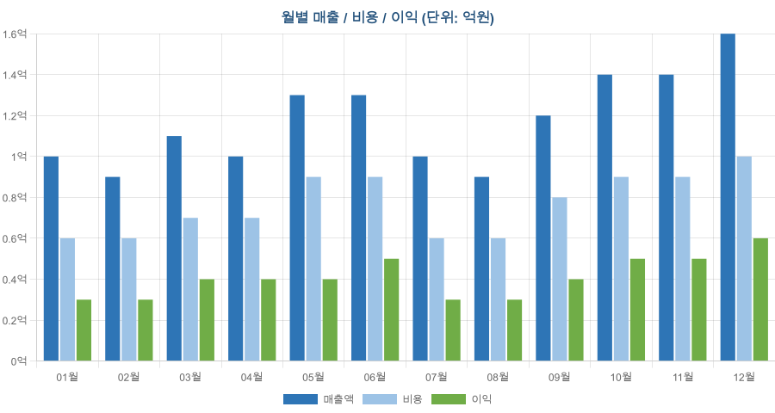
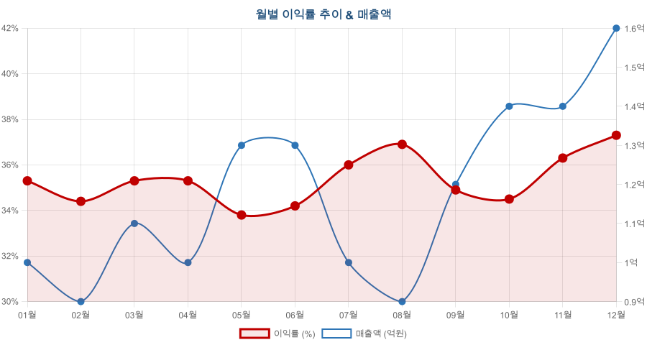
2025년 연간 매출 대시보드
분석 기준: 2025년 1월 ~ 12월 | 총 거래 건수: 300건 | 담당자: 13명 | 거래처: 15개

총 매출액 141.4억원 Annual Revenue | 총 이익 50.0억원 Annual Profit | 평균 이익률 35.4% Profit Margin | 최고 매출 월 12월 15.8억

🏢 조직별 분석
부서별 실적 |  |  |  |  |  | 담당자별 실적
부서 | 매출액 | 비용 | 이익 | 이익률 | 건수 | 담당자 | 매출액 | 이익 | 이익률 | 건수 | 건당 매출
해외사업부 | 2,939,242,259 | 1,904,093,348 | 1,035,148,911 | 35.2% | 60 | 임도현 | 1,659,654,841 | 582,415,922 | 35.1% | 35 | 47,418,710
온라인사업부 | 2,902,059,917 | 1,858,848,096 | 1,043,211,821 | 35.9% | 60 | 윤재혁 | 1,482,410,238 | 532,066,491 | 35.9% | 30 | 49,413,675
영업1팀 | 2,816,191,959 | 1,859,806,375 | 956,385,584 | 34.0% | 60 | 조은비 | 1,419,649,679 | 511,145,330 | 36.0% | 30 | 47,321,656
마케팅팀 | 2,779,287,771 | 1,778,272,038 | 1,001,015,733 | 36.0% | 60 | 송하영 | 1,279,587,418 | 452,732,989 | 35.4% | 25 | 51,183,497
영업2팀 | 2,704,856,007 | 1,740,012,957 | 964,843,050 | 35.7% | 60 | 강민지 | 1,185,318,587 | 394,610,587 | 33.3% | 21 | 56,443,742
 |  |  |  |  |  | 배현우 | 1,116,343,573 | 392,034,364 | 35.1% | 24 | 46,514,316
 |  |  |  |  |  | 박소연 | 956,998,664 | 346,430,253 | 36.2% | 20 | 47,849,933
 |  |  |  |  |  | 정해준 | 941,575,392 | 329,983,619 | 35.0% | 23 | 40,938,061
 |  |  |  |  |  | 김민수 | 932,222,666 | 330,748,507 | 35.5% | 20 | 46,611,133
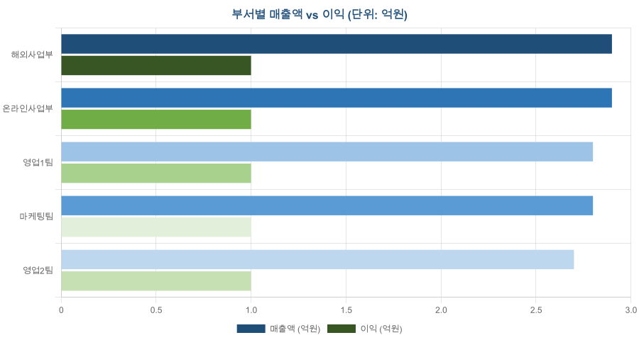
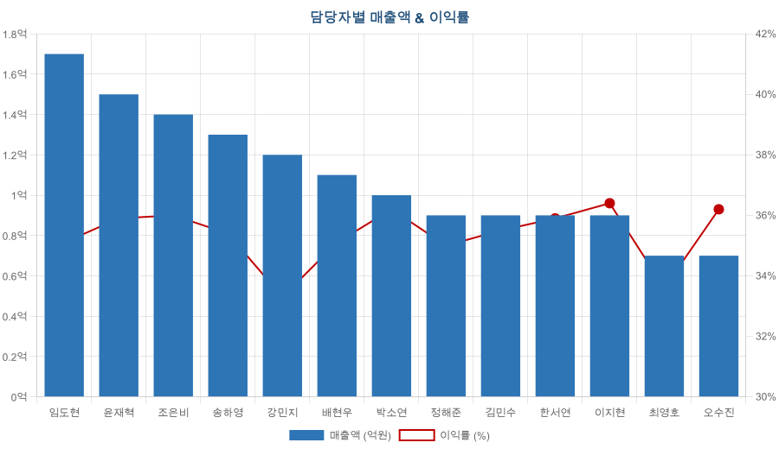
 |  |  |  |  |  | 한서연 | 902,122,616 | 324,270,047 | 35.9% | 18 | 50,117,923
 |  |  |  |  |  | 이지현 | 890,066,441 | 323,836,973 | 36.4% | 20 | 44,503,322
 |  |  |  |  |  | 최영호 | 689,297,980 | 231,791,378 | 33.6% | 16 | 43,081,124
 |  |  |  |  |  | 오수진 | 686,389,818 | 248,538,639 | 36.2% | 18 | 38,132,768

📦 상품·거래처 분석
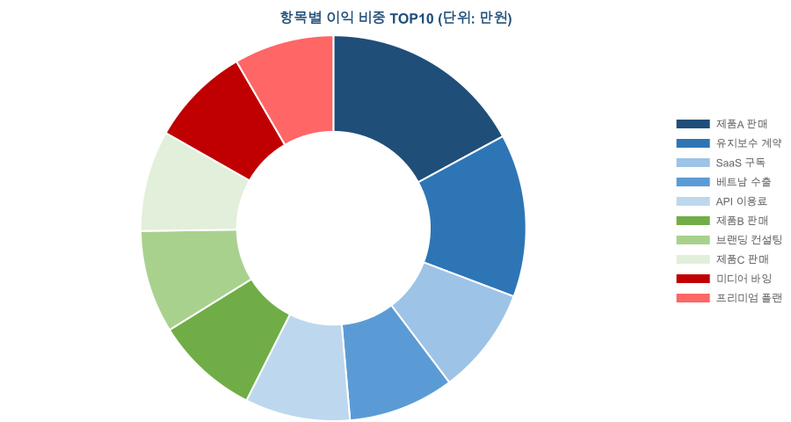
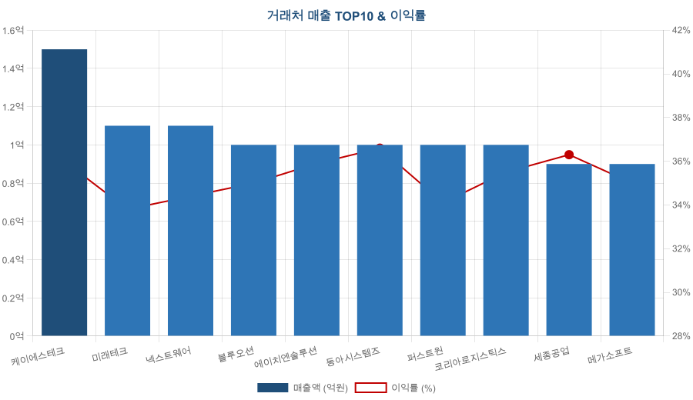
항목별 실적 (이익 기준 정렬) |  |  |  |  |  | 거래처별 실적 TOP15
항목 | 매출액 | 이익 | 이익률 | 건수 | 순위 | 거래처 | 매출액 | 이익 | 이익률 | 건수 | 비고
제품A 판매 | 1,224,207,161 | 432,366,502 | 35.3% | 24 | 1 | 케이에스테크 | 1,482,962,201 | 533,889,877 | 36.0% | 30 | ⭐ 1위
유지보수 계약 | 1,011,190,006 | 345,578,266 | 34.2% | 24 | 2 | 미래테크 | 1,147,509,660 | 388,371,147 | 33.8% | 24
SaaS 구독 | 651,738,692 | 227,271,052 | 34.9% | 12 | 3 | 넥스트웨어 | 1,121,150,487 | 385,982,121 | 34.4% | 20
베트남 수출 | 620,252,915 | 224,724,262 | 36.2% | 12 | 4 | 블루오션 | 1,038,251,911 | 363,842,695 | 35.0% | 24
API 이용료 | 609,517,568 | 223,097,954 | 36.6% | 12 | 5 | 에이치엔솔루션 | 1,023,496,645 | 367,819,485 | 35.9% | 18
제품B 판매 | 647,326,276 | 220,621,852 | 34.1% | 12 | 6 | 동아시스템즈 | 1,009,442,223 | 369,142,079 | 36.6% | 22
브랜딩 컨설팅 | 571,916,656 | 217,666,701 | 38.1% | 12 | 7 | 퍼스트원 | 1,006,558,535 | 343,188,904 | 34.1% | 22
제품C 판매 | 627,842,170 | 213,840,065 | 34.1% | 12 | 8 | 코리아로지스틱스 | 992,444,335 | 352,398,274 | 35.5% | 19
미디어 바잉 | 580,106,697 | 212,323,341 | 36.6% | 12 | 9 | 세종공업 | 864,315,575 | 313,346,702 | 36.3% | 19
프리미엄 플랜 | 597,443,600 | 211,970,136 | 35.5% | 12 | 10 | 메가소프트 | 850,978,604 | 298,205,277 | 35.0% | 17
태국 수출 | 582,420,604 | 210,142,901 | 36.1% | 12 | 11 | 대명건설 | 792,646,600 | 289,834,281 | 36.6% | 20
일본 수출 | 537,431,921 | 203,963,771 | 38.0% | 12 | 12 | 한빛솔루션 | 754,567,393 | 251,340,149 | 33.3% | 18
이벤트 기획 | 586,322,785 | 201,688,849 | 34.4% | 12 | 13 | 스마트팩토리 | 723,960,244 | 256,898,376 | 35.5% | 14
광고 대행 | 536,943,874 | 200,324,313 | 37.3% | 12 | 14 | 다온인터내셔널 | 689,366,250 | 256,827,215 | 37.3% | 16 | 고마진
SI 프로젝트 | 561,739,913 | 199,611,548 | 35.5% | 12 | 15 | 그린에너지 | 643,987,250 | 229,518,517 | 35.6% | 17
싱가포르 프로젝트 | 605,496,696 | 199,436,765 | 32.9% | 12 | 16
현지 기술지원 | 593,640,123 | 196,881,212 | 33.2% | 12 | 17
커스텀 개발 | 541,937,548 | 191,419,249 | 35.3% | 12 | 18
엔터프라이즈 | 501,422,509 | 189,453,430 | 37.8% | 12 | 19
기술지원 서비스 | 527,982,618 | 182,297,073 | 34.5% | 12 | 20
교육서비스 | 459,833,357 | 170,632,860 | 37.1% | 12 | 21
콘텐츠 제작 | 503,997,759 | 169,012,529 | 33.5% | 12 | 22
컨설팅 | 460,926,465 | 156,280,468 | 33.9% | 12 | 23

